Informações
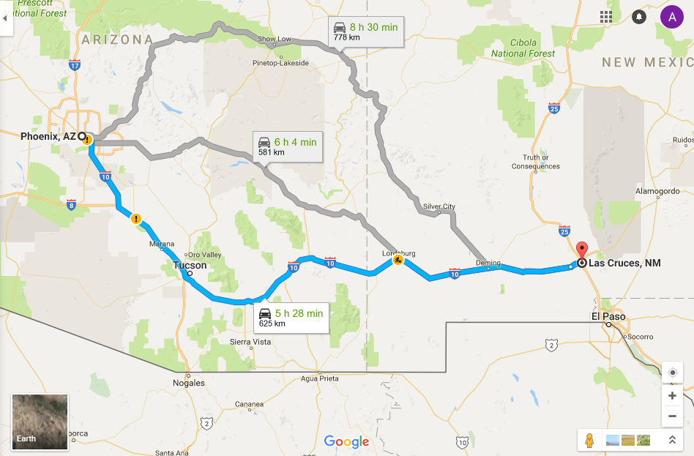
Site | http://spaceportamericacup.com/

